Inventario Inicial
Datos |  |  |  |  | LECTURA INICIAL (Li)
hx= |  | m | Valor de entrada
h1= |  | m | Datos del certificado de calibración
h2= |  | m
V1= |  | m3
V2= |  | m3
Acero al carbón (αc): |  | 1/°C
Ts= |  | °C
T liquido= |  | °C
T ambiente= |  | °C

RHO Observada: |  | kg/m3 | Datos obtenidos de un muestreo del producto
T observada= |  | °C
T base= |  | °C

Volumen en hx= | #DIV/0! | m3
CTS= | 1
CTL= | #DIV/0!

 | Aplicación del API 2540: |  |  |  |  | K0=
 | Iteración: | 1 |  |  |  | K1=
 | Beta 15: | #DIV/0!
 | RHO 15= | #DIV/0!

 | Iteración: | 2
 | Beta 15: | #DIV/0!
 | RHO 15= | #DIV/0!

 | Iteración: | 3
 | Beta 15: | #DIV/0!
 | RHO 15= | #DIV/0!

 | Iteración: | 4
 | Beta 15: | #DIV/0!
 | RHO 15= | #DIV/0!

 | Iteración: | 5
 | Beta 15: | #DIV/0!
 | RHO 15= | #DIV/0!
 | Beta 20: | #DIV/0! | 1/°C

 | RHO a TS= | #DIV/0! | kg/m3 | Densidad del producto
 | RHO a 20= | #DIV/0! | kg/m3

 | CTL= | #DIV/0!

 | Resultado del ejercicio:
 | Volumen base= | #DIV/0! | m3 | Volumen neto, aplicando el CTL

Estimación de Incertidumbre

Presupuesto de incertidumbre en base al modelo
 |  |  |  |  |  |  | Del instrumento
Referencia | Variable de entrada |  |  | Valor | Unidad | Fuente de informacion | U Original | Tipo Distribución | u(xi) | Ci | u(xi)*Ci | [u(xi)*Ci]^2 | Aportación en %
1 | Altura del líquido de medición (hx) |  |  | 0.0000 | m | Sistema de Nivel (Veeder-Root) | uc de hx Incertidumbre combinada |  | 0.000990 | #DIV/0! | #DIV/0! | #DIV/0! | #DIV/0!

1.1 | Calibración (De la cinta plomada) |  |  |  | m | RES/811/2017 | 0.0015 | Normal | 0.00075 | 1 | 0.00075 | 5.625E-07

1.2 | Resolución |  |  |  | m | Dispositivo/manual | 0.001 | Uniforme | 0.000288675 | 1 | 0.0002886751 | 8.33333E-08

1.3 | Estabilidad |  |  |  | m | En el proceso de medición | 0.002 | Uniforme | 0.00057735026919 | 1 | 0.00057735026919 | 3.3333333333E-07

2 | Altura antes del hx del certificado de calibración (h1) |  |  | 0.000 | m | Certificado de Calibración de la Cinta Plomada |  | Normal | 0 | #DIV/0! | #DIV/0! | #DIV/0! | #DIV/0!

3 | Altura después del hx del certificado de calibración (h2) |  |  | 0.000 | m | Certificado de Calibración de la Cinta Plomada |  | Normal | 0 | #DIV/0! | #DIV/0! | #DIV/0! | #DIV/0!

4 | Volumen correspondiente al h1 del certificado de calibración (v1) |  |  | 0.00 | m3 | Certificado de Volumen |  | Normal | 0 | #DIV/0! | #DIV/0! | #DIV/0! | #DIV/0!

5 | Volumen correspondiente al h2 del certificado de calibración (v2) |  |  | 0.00 | m3 | Certificado de Volumen |  | Normal | 0.000000000 | #DIV/0! | #DIV/0! | #DIV/0! | #DIV/0!

6 | Coeficiente de expansión térmico del acero (αc) |  |  | 0 | 1/°C | Fabricante | 0.0000000 | Uniforme | 0 | #DIV/0! | #DIV/0! | #DIV/0! | #DIV/0!

7 | Temperatura del tanque (Ts) |  |  | 0 | °C | Temperatura ponderada con ambiente | uc de Ts |  | 0.10219 | #DIV/0! | #DIV/0! | #DIV/0! | #DIV/0!

7.1 | Temperatura en el líquido del tanque (Tl) |  |  | 0 | °C | Sonda de temperatura | uc de Tl |  | 0.104 | 0.875 | 0.091073 | 0.00829

7.1.1 | Calibración |  |  |  | °C | RES/811/2017 | 0.2 | Normal | 0.1 | 1 | 0.1 | 0.01

7.1.2 | Resolución |  |  |  | °C | Dispositivo/manual | 0.1 | Uniforme | 0.028867513 | 1 | 0.028867513459 | 0.000833

7.1.3 | Estabilidad |  |  |  | °C | En el proceso de medición | 0.000 | Uniforme | 0.000000000 | 1 | 0 | 0.000000 |  | Se deriva con respecto a Tl
 |  |  |  |  |  |  |  |  |  |  |  |  |  | Derivada con respecto a Ts= 7/8
7.2 | Temperatura en el ambiente (Ta) |  |  | 0 | °C | Termómetro ambiental | uc de Ta |  | 0.371 | 0.125 | 0.046351 | 0.00215 |  | Derivada con respecto a Ta= 1/8

DX-1$=(−β_{15}∗[1+0.8∗β_{15}∗\left(t−15\right)])$
7.2.1 | Calibración |  |  |  | °C | Dispositivo/manual | 0.8 | Uniforme | 0.23094010768 | 1 | 0.23094010768 | 0.053333333333

7.2.2 | Resolución |  |  |  | °C | Dispositivo/manual | 0.1 | Uniforme | 0.0288675 | 1 | 0.028867513459 | 0.000833
DX-2$=(−β_{15}∗\left[t−15\right]∗0.8∗β_{15})$
7.2.3 | Estabilidad |  |  |  | °C | En el proceso de medición | 1 | Uniforme | 0.2886751 | 1 | 0.28867513459 | 0.083333

8 | Densidad del producto en tanque (RHOtp: ρtp) |  |  | #DIV/0! | kg/m3 |  | uc de RHOtp |  | #DIV/0! | #DIV/0! | #DIV/0! | #DIV/0! | #DIV/0!

8.1 | Densidad Observada |  |  | 0.00 | kg/m3 | Dispositivo/manual | 0.2 | Uniforme | 0.057735026919 | 1 | 0.057735026919 | 0.0033333333333

8..2 | Temperatura Observada |  |  | 0 | °C | RES/811/2017 | 0.20 | Normal | 0.1 | #DIV/0! | #DIV/0! | #DIV/0!

8.3 | Modelo Cálculo API 2540 |  |  |  | kg/m3 | Estándar API 2540 | #DIV/0! | Uniforme | #DIV/0! | 1 | #DIV/0! | #DIV/0!

9 | Densidad del producto en tanque (RHO 20: ρ20) |  |  | #DIV/0! | kg/m3 |  | uc de RHO20 |  | #DIV/0! | #DIV/0! | #DIV/0! | #DIV/0! | #DIV/0!

9.1 | Densidad Observada |  |  | 0.00 | kg/m3 | Dispositivo/manual | 0.2 | Uniforme | 0.057735026919 | 1 | 0.057735026919 | 0.0033333333333

9.2 | Temperatura Observada |  |  | 20 | °C | RES/811/2017 | 0.20 | Normal | 0.1 | #DIV/0! | #DIV/0! | #DIV/0!

9.3 | Modelo Cálculo API 2540 |  |  |  | kg/m3 | Estandar API 2540 | #DIV/0! | Uniforme | #DIV/0! | 1 | #DIV/0! | #DIV/0!

 |  |  |  |  |  |  |  |  |  |  | Sumatoria= | #DIV/0! | #DIV/0!
 |  |  |  |  |  |  |  |  |  |  | Raiz= | #DIV/0! | Incertidumbre combinada del Volumen base
 |  |  |  |  |  |  |  |  |  |  | Uexp, k=2 | #DIV/0!
 |  |  |  |  |  |  |  |  |  |  | Uexp, en %= | #DIV/0!

Inventario Final
Datos |  |  |  |  | LECTURA FINAL (Lf), Se realiza un mes después que la lectura inicial (por lo que cambian las temperaturas, densidad, etc.) además de que se mide a una altura del tanque distinta
hx= |  | m | Valor de entrada
h1= |  | m | Datos del certificado de calibración
h2= |  | m
V1= |  | m3
V2= |  | m3
Acero al carbón: |  | 1/°C | αc
Ts= |  | °C
T liquido= |  | °C
T ambiente= |  | °C

RHO Observada: |  | kg/m3 | Datos obtenidos de un muestreo del producto
T observada= |  | °C
T base= | 20 | °C

Volumen en hx= | #DIV/0! | m3
CTS= | 1
CTL= | #DIV/0!

 | Aplicación del API 2540: |  |  |  |  | K0=
 | Iteración: | 1 |  |  |  | K1=
 | Beta 15: | #DIV/0!
 | RHO 15= | #DIV/0!

 | Iteración: | 2
 | Beta 15: | #DIV/0!
 | RHO 15= | #DIV/0!

 | Iteración: | 3
 | Beta 15: | #DIV/0!
 | RHO 15= | #DIV/0!

 | Iteración: | 4
 | Beta 15: | #DIV/0!
 | RHO 15= | #DIV/0!

 | Iteración: | 5
 | Beta 15: | #DIV/0!
 | RHO 15= | #DIV/0!
 | Beta 20: | #DIV/0! | 1/°C

 | RHO a TS= | #DIV/0! | kg/m3 | Densidad del producto
 | RHO a 20= | #DIV/0! | kg/m3

 | CTL= | #DIV/0!

 | Resultado del ejercicio:
 | Volumen base= | #DIV/0! | m3 | Volumen neto, aplicando el CTL

Estimación de Incertidumbre

Presupuesto de incertidumbre en base al modelo
 |  |  |  |  |  |  | Del instrumento
Referencia | Variable de entrada |  |  | Valor | Unidad | Fuente de informacion | U Original | Tipo Distribución | u(xi) | Ci | u(xi)*Ci | [u(xi)*Ci]^2 | Aportación en %
1 | Altura del líquido de medición (hx) |  |  | 0.000 | m | Sistema de Nivel (Veeder-Root) | uc de hx Incertidumbre combinada |  | 0.000990 | #DIV/0! | #DIV/0! | #DIV/0! | #DIV/0!

1.1 | Calibración (De la cinta plomada) |  |  |  | m | RES/811/2017 | 0.0015 | Normal | 0.00075 | 1 | 0.00075 | 5.625E-07

1.2 | Resolución |  |  |  | m | Dispositivo/manual | 0.001 | Uniforme | 0.000288675 | 1 | 0.0002886751 | 8.33333E-08

1.3 | Estabilidad |  |  |  | m | En el proceso de medición | 0.002 | Uniforme | 0.00057735026919 | 1 | 0.00057735026919 | 3.3333333333E-07

2 | Altura antes del hx del certificado de calibración (h1) |  |  | 0.000 | m | Certificado de Calibración de la Cinta Plomada | 0.000071 | Normal | 0.0000355 | #DIV/0! | #DIV/0! | #DIV/0! | #DIV/0!

3 | Altura después del hx del certificado de calibración (h2) |  |  | 0.000 | m | Certificado de Calibración de la Cinta Plomada | 0.000071 | Normal | 0.0000355 | #DIV/0! | #DIV/0! | #DIV/0! | #DIV/0!

4 | Volumen correspondiente al h1 del certificado de calibración (v1) |  |  | 0 | m3 | Certificado de Volumen | 0.000 | Normal | 0 | #DIV/0! | #DIV/0! | #DIV/0! | #DIV/0!

5 | Volumen correspondiente al h2 del certificado de calibración (v2) |  |  | 0 | m3 | Certificado de Volumen | 0.000 | Normal | 0 | #DIV/0! | #DIV/0! | #DIV/0! | #DIV/0!

6 | Coeficiente de expansión térmico del acero (αc) |  |  | 0 | 1/°C | Fabricante | 0.0000000 | Uniforme | 0 | #DIV/0! | #DIV/0! | #DIV/0! | #DIV/0!

7 | Temperatura del tanque (Ts) |  |  | 0 | °C | Temperatura ponderada con ambiente | uc de Ts |  | 0.10219 | #DIV/0! | #DIV/0! | #DIV/0! | #DIV/0!

7.1 | Temperatura en el líquido del tanque (Tl) |  |  | 0 | °C | Sonda de temperatura | uc de Tl |  | 0.104 | 0.875 | 0.091073 | 0.00829

7.1.1 | Calibración |  |  |  | °C | RES/811/2017 | 0.2 | Normal | 0.1 | 1 | 0.1 | 0.01

7.1.2 | Resolución |  |  |  | °C | Dispositivo/manual | 0.1 | Uniforme | 0.028867513 | 1 | 0.028867513459 | 0.000833

7.1.3 | Estabilidad |  |  |  | °C | En el proceso de medición | 0.000 | Uniforme | 0.000000000 | 1 | 0 | 0.000000 |  | Se deriva con respecto a Tl
 |  |  |  |  |  |  |  |  |  |  |  |  |  | Derivada con respecto a Ts= 7/8
7.2 | Temperatura en el ambiente (Ta) |  |  | 0 | °C | Termómetro ambiental | uc de Ta |  | 0.371 | 0.125 | 0.046351 | 0.00215 |  | Derivada con respecto a Ta= 1/8

DX-1$=(−β_{15}∗[1+0.8∗β_{15}∗\left(t−15\right)])$
7.2.1 | Calibración |  |  |  | °C | Dispositivo/manual | 0.8 | Uniforme | 0.23094010768 | 1 | 0.23094010768 | 0.053333333333

7.2.2 | Resolución |  |  |  | °C | Dispositivo/manual | 0.1 | Uniforme | 0.0288675 | 1 | 0.028867513459 | 0.000833
DX-2$=(−β_{15}∗\left[t−15\right]∗0.8∗β_{15})$
7.2.3 | Estabilidad |  |  |  | °C | En el proceso de medición | 1 | Uniforme | 0.2886751 | 1 | 0.28867513459 | 0.083333

8 | Densidad del producto en tanque (RHOtp: ρtp) |  |  | #DIV/0! | kg/m3 |  | uc de RHOtp |  | #DIV/0! | #DIV/0! | #DIV/0! | #DIV/0! | #DIV/0!

8.1 | Densidad Observada |  |  | 0.00 | kg/m3 | Dispositivo/manual | 0.2 | Uniforme | 0.057735026919 | 1 | 0.057735026919 | 0.0033333333333

8..2 | Temperatura Observada |  |  | 0 | °C | RES/811/2017 | 0.20 | Normal | 0.1 | #DIV/0! | #DIV/0! | #DIV/0!

8.3 | Modelo Cálculo API 2540 |  |  |  | kg/m3 | Estándar API 2540 | #DIV/0! | Uniforme | #DIV/0! | 1 | #DIV/0! | #DIV/0!

9 | Densidad del producto en tanque (RHO 20: ρ20) |  |  | #DIV/0! | kg/m3 |  | uc de RHO20 |  | #DIV/0! | #DIV/0! | #DIV/0! | #DIV/0! | #DIV/0!

9.1 | Densidad Observada |  |  | 0.00 | kg/m3 | Dispositivo/manual | 0.2 | Uniforme | 0.057735026919 | 1 | 0.057735026919 | 0.0033333333333

9.2 | Temperatura Observada |  |  | 20 | °C | RES/811/2017 | 0.20 | Normal | 0.1 | #DIV/0! | #DIV/0! | #DIV/0!

9.3 | Modelo Cálculo API 2540 |  |  |  | kg/m3 | Estandar API 2540 | #DIV/0! | Uniforme | #DIV/0! | 1 | #DIV/0! | #DIV/0!

 |  |  |  |  |  |  |  |  |  |  | Sumatoria= | #DIV/0! | #DIV/0!
 |  |  |  |  |  |  |  |  |  |  | Raiz= | #DIV/0! | Incertidumbre combinada del Volumen base
 |  |  |  |  |  |  |  |  |  |  | Uexp, k=2 | #DIV/0!
 |  |  |  |  |  |  |  |  |  |  | Uexp, en %= | #DIV/0!

Presupuesto de U Salidas
Posiciones de Salida o Llenado |  |  |  |  | Medidores de salida: Turbinas, Coriolis, Desplazamiento positivo

Caso 1 | Terminal de distribución

Medidor de flujo
Temperatura
Coeficiente de expansión térmico por producto (β20): | Compensación de la lectura

Se determina el volumen base de salida por posición
$V_{b}$ = IV * FC * CTL
D

Donde:
FC: Factor de Calibración
IV: Volumen indicado
Vb= Volumen base
$V_{b}$ = IV * FC * (1 - β * (t - 20))
 |  | Modelo para calcular la incertidumbre para un volumen base

Volumen medido en el periodo: | 1 mes (febrero) |  |  |  |  | DISPENSARIO 2
IV del periodo: |  | L | Datos supuestos de una medición |  | TURNO 1 y 2 (AL MES)
Gasto promedio: |  | L/min
Factor de calibración: | 1.00000 | Adimensional

β20 del producto: | #DIV/0! | 1/°C
Temperatura: | 20 | °C

 | Min | Max
Variaciones de temperatura |  |  |  |  | K-Factor: | 20 | P/L | pulsos por litro
Variaciones de flujo |  |  |  |  | Cargas: |  | tanques

Volumen Bruto: | - | L
CTL: | #DIV/0!
Volumen base: | #DIV/0! | L

Gasto promedio: | 0 | L/min
Linealidad:

K-Factor anterior | 20 | P/L
K-Factor nuevo | 20 | P/L

KF Nuevo= KF anterior/Factor de Calibración nuevo
Factor de Calibracion nuevo= KF anterior/KF nuevo
FC nuevo= | 1.000000 | 0.00% | % de error de un K-factor a otro

Estimación de Incertidumbre

Presupuesto de incertidumbre con base al modelo

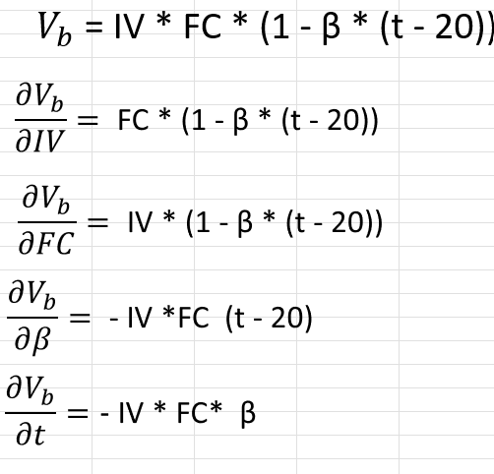
Referencia | Variable de entrada |  |  | Valor | Unidad | Fuente de informacion |  | U Original | Tipo Distribución | u(xi) | Ci | u(xi)*Ci | [u(xi)*Ci]^2 | Aportación en %
1 | Volumen indicado por el medidor de manera directa (IV) |  |  | 0.00 | L | Sistema de Control Central |  | 0.0000 | Uniforme | 0.00000 | #DIV/0! | #DIV/0! | #DIV/0! | #DIV/0!

2 | Factor de Calibración (FC) |  |  | 1.00000 | Adimensional | Sitema de Llenado |  | uc del FC |  | 0.002500000 | #DIV/0! | #DIV/0! | #DIV/0! | #DIV/0!

2.1 | Certificado de Calibración |  |  |  | Adimensional | NOM-005-SCFI-2017 |  | 0.500% | Normal | 0.002500 | 1.00 | 0.0025000 | 0.000006250000

2.2 | Estabilidad del flujo |  |  |  | Adimensional | UVIM |  | 0.000% | Normal | 0.000000 | 1.00 | 0.00000000 | 0.0000000000000

2.3 | Deriva |  |  |  | Adimensional | UVIM |  | 0.000% | Normal | 0.000000 | 1.00 | 0.00000000 | 0.000000000000

3 | Coeficiente de expansión térmico del producto (β) |  |  | #DIV/0! | 1/°C | Calidad del diesel |  | #DIV/0! | Uniforme | #DIV/0! | 0.00 | #DIV/0! | #DIV/0! | #DIV/0!

4 | Temperatura promedio de carga (t) |  |  | 20 | °C |  |  | uc de t |  | 0.028868 | #DIV/0! | #DIV/0! | #DIV/0! | #DIV/0!

4.1 | Calibración |  |  |  | °C | Certificado APT-23-T-01-027 |  |  | Normal | 0.0000 | 1.00 | 0.0000 | 0.00000

4.2 | Resolución |  |  |  | °C | Equipo de medición |  | 0.1 | Uniforme | 0.028868 | 1.00 | 0.028868 | 0.0008333

4.3 | Estabilidad de temperatura del periodo |  |  |  | °C | Reporte mensual del Sistema de Control Central |  | 0 | Uniforme | 0.000000 | 1.00 | 0.000000 | 0.00

 |  |  |  |  |  |  |  |  |  |  |  | Sumatoria= | #DIV/0! | #DIV/0!
 |  |  |  |  |  |  |  |  |  |  |  | Raiz= | #DIV/0!
 |  |  |  |  |  |  |  |  |  |  |  | Uexp, k=2 | #DIV/0!
 |  |  |  |  |  |  |  |  |  |  |  | Uexp, en %= | #DIV/0!

Balance
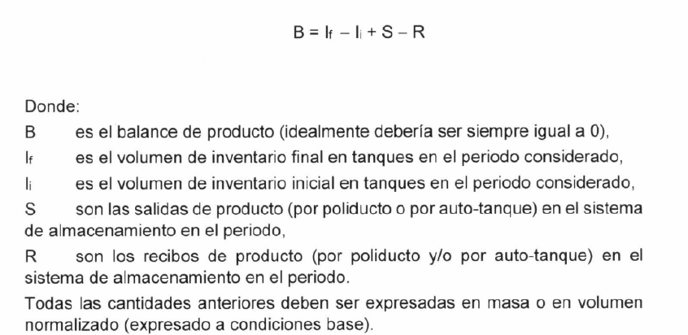
 |  |  |  |  |  |  |  | ui | Ci | ui*Ci | ui*Ci^2
Li (Inventario): | #DIV/0! | m3 | Uexp, k=2: | #DIV/0! | Se toman del final de las tablas de Presupuesto de U | #DIV/0! | m3 | #DIV/0! | -1 | #DIV/0! | #DIV/0! |  |  |  |  |  | Si el Factor esta 100% relacionado se va a tomar como la unidad (1)
Lf (Inventario): | #DIV/0! | m3 | Uexp, k=2: | #DIV/0! |  | #DIV/0! | m3 | #DIV/0! | 1 | #DIV/0! | #DIV/0!
 |  |  |  |  |  |  |  |  |  |  |  | P1 | P2 | P3 | P4 |  | CORRELACION
Salida-P1 (Disp. 2) | #DIV/0! | m3 | Uexp, k=2: | #DIV/0! |  | #DIV/0! | m3 | #DIV/0! | 1 | #DIV/0! | #DIV/0! |  | #DIV/0! | #DIV/0! | #DIV/0! | #DIV/0! |  | Significado de colores:
 |  |  |  |  |  |  |  |  |  |  |  |  |  | 0.00000 | 0.0000 | 0.000000 |  | NO SE RELACIONA
 |  |  |  |  |  |  |  |  |  |  |  |  |  |  | 0.0000 | 0.000000 |  | No se puede llenar, es del escalon hacia la derecha

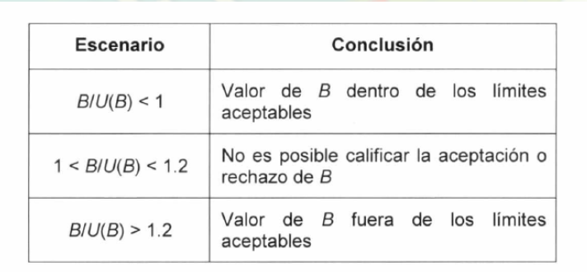
Salidas totales: | #DIV/0! | m3 |  |  |  |  |  |  |  | Sumatoria: | #DIV/0! | Se le suma la Sumatoria*2 |  |  | Sumatoria*2: | #DIV/0!
 | #DIV/0! |  |  |  |  |  |  |  |  | Raíz, uc de Salidas: | #DIV/0! | Incertidumbre combinada
 |  |  |  |  |  |  |  |  |  | Uexp, k=2 | #DIV/0! | #DIV/0! | No podemos tener una u menor a la que le da origen

Descarga: |  | m3 | Uexp, k=2 | #DIV/0! |  | #DIV/0! | m3 | #DIV/0! | -1 | #DIV/0! | #DIV/0!

Balance: | #DIV/0!
 |  |  |  |  |  |  |  |  |  | Suma: | #DIV/0!
 |  |  |  |  |  |  |  |  |  | Raíz, uc de Balance: | #DIV/0!
Evaluación del balance: |  | #DIV/0! | #DIV/0! |  |  |  |  |  |  | Uexp, k=2 | #DIV/0!

 |  |  |  |  |  |  |  |  |  | Suma: | #DIV/0!
 |  |  |  |  |  |  |  |  |  | Raíz, uc de Balance: | #DIV/0!
 |  |  |  |  |  |  |  |  |  | Uexp, k=2 | #DIV/0!

